상품제안서
FENICE 가죽 골프 볼마커 2개+자석홀더 | 상품코드: F01899

 |  |  |  |  |  |  | 02-412-0044 | www.easy1.co.kr
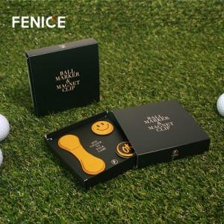

【상세/제작정보】 | * 가죽 컬러 100개당 1가지 컬러 선택 (8가지 중 선택)

【인쇄/포장옵션】 | 디지털인쇄 / 포장지포장

【공급단가】 | 수량 | 100~ | 300~ | 500~ | 1,000~ | 3,000~
*VAT별도 | 단가 | 7,420원 | 7,150원 | 6,890원 | 6,620원 | 6,360원

【상품 URL】 | https://dev.easy1.co.kr:443/src/goods_detail.php?gdno=1899

